상품제안서
아이논 퀵차지 3.0 5포트 USB PD 멀티충전기 | 상품코드: S01224

 |  |  |  |  |  | 02-713-8555 | www.synergygift.co.kr
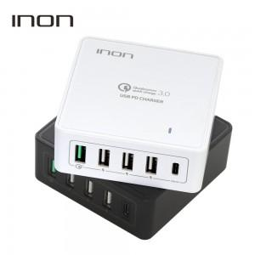 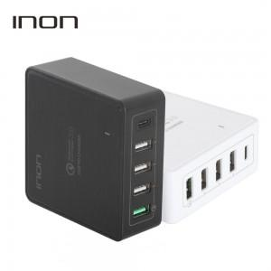 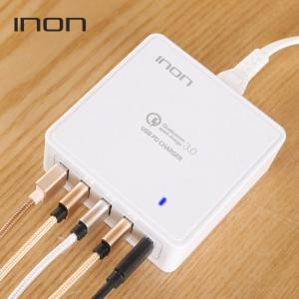

【상세/제작정보】

【인쇄/포장옵션】 | 실크 / 포장지포장

【공급단가】 | 수량 | 50~ | 300~ | 1,000~ | 2,000~
*VAT별도 | 단가 | 28,490원 | 27,430원 | 26,380원 | 25,320원

【상품 URL】 | https://www.synergygift.co.kr:443/src/goods_detail.php?gdno=2147

